7.产品浸泡实验图片
款号 | 颜色 | 浸泡图片 | 浸泡时间 | 结论
TAJJAO82032 | 黑色 | 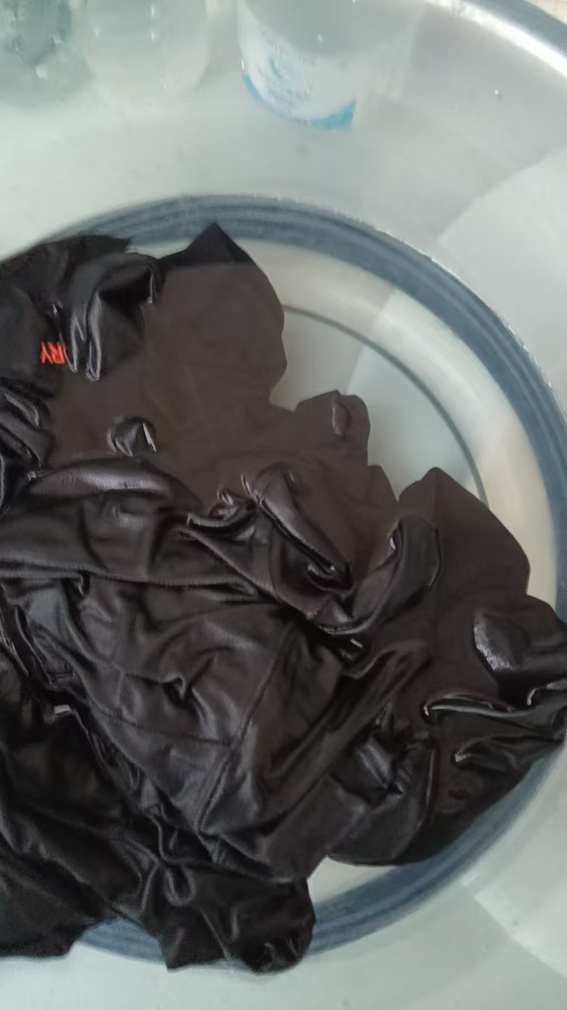 | 1小时 | 合格
TAJJAO82032 | 电光紫/夜空紫 |  | 1小时 | 合格

